data aset IKNB
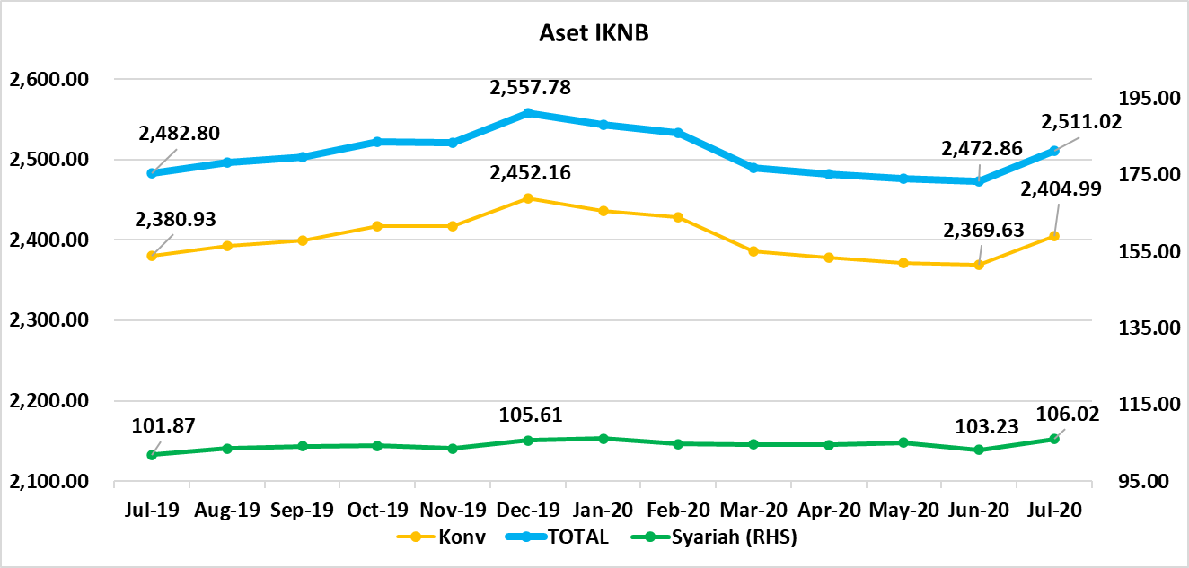
ASET INDUSTRI KEUANGAN NON BANK |  |  |  | ASET INDUSTRI KEUANGAN NON BANK

 |  |  | dalam triliun Rp |  |  |  | dalam miliar Rp
Komponen | Juli 2020 |  | Total | Komponen | Juli 2020 |  | Total
 | Konvensional | Syariah |  |  | Konvensional | Syariah
Asuransi | 1,312.71 | 41.70 | 1,354.41 | Asuransi | 1,284,867.08 | 41,699.67 | 1,326,566.74
Asuransi Jiwa | 514.81 | 33.49 | 548.30 | Asuransi Jiwa | 502,436 | 33,492.06 | 535,927.92
Asuransi Umum | 164.23 | 6.02 | 170.25 | Asuransi Umum | 163,052 | 6,017.60 | 169,069.48
Reasuransi | 26.78 | 2.19 | 28.97 | Reasuransi | 26,873 | 2,190.01 | 29,063.13
Asuransi Wajib | 130.69 | - | 130.69 | Asuransi Wajib | 128,374 | - | 128,373.85
Asuransi Sosial (BPJS) | 476.19 | - | 476.19 | Asuransi Sosial (BPJS) | 464,132 | - | 464,132.36
Lembaga Pembiayaan | 571.94 | 24.53 | 599.51 | Lembaga Pembiayaan | 571,944.10 | 24,528.12 | 599,512.07
Perusahaan Pembiayaan | 468.04 | 17.72 | 490.62 | Perusahaan Pembiayaan | 468,037.07 | 17,723.77 | 490,615.68
Modal Ventura | 16.13 | 2.56 | 18.88 | Modal Ventura | 16,132.20 | 2,557.66 | 18,882.21
PP Infrastruktur | 87.77 | 4.25 | 90.01 | PP Infrastruktur | 87,774.83 | 4,246.68 | 90,014.17
Dana Pensiun | 293.60 | 1.76 | 295.36 | Dana Pensiun | 293,604.05 | 1,757.48 | 295,361.53
DPPK-PPMP | 158.08 | 0.37 | 158.45 | DPPK-PPMP | 158,082.65 | 366.17 | 158,448.82
DPPK-PPIP | 35.80 | 0.11 | 35.91 | DPPK-PPIP | 35,804.71 | 105.05 | 35,909.76
DPLK | 99.72 | 1.29 | 101.00 | DPLK | 99,716.69 | 1,286.26 | 101,002.95
LKK | 209.95 | 37.50 | 247.45 | LKK | 209,947.11 | 37,502.92 | 247,450.03
1. LPEI | 82.67 | 13.19 | 95.86 | 1. LPEI | 82,668.40 | 13,193.17 | 95,861.57
2. Pergadaian | 59.32 | 11.28 | 70.60 | 2. Pergadaian | 59,322.03 | 11,280.75 | 70,602.78
3. Lembaga Penjamin | 20.99 | 2.59 | 23.58 | 3. Lembaga Penjamin | 20,989.73 | 2,593.14 | 23,582.87
4. PT SMF (Persero) | 27.24 | 4.07 | 31.31 | 4. PT SMF (Persero) | 27,244.36 | 4,069.39 | 31,313.76
5. PT PNM (Persero) | 17.25 | 6.37 | 23.62 | 5. PT PNM (Persero) | 17,253.80 | 6,366.46 | 23,620.26
6. PT Danareksa (Persero) | 2.47 | - | 2.47 | 6. PT Danareksa (Persero) | 2,468.79 | - | 2,468.79
Jasa Penunjang | 12.99 | - | 12.99 | Jasa Penunjang | 12,990.53 | - | 12,990.53
Pialang Asuransi | 8.16 | - | 8.16 | Pialang Asuransi | 8,159.95 | - | 8,159.95
Pialang Reasuransi | 4.83 | - | 4.83 | Pialang Reasuransi | 4,830.58 | - | 4,830.58
LKM | 0.61 | 0.47 | 1.09 | LKM | 612.17 | 474.66 | 1,086.83
Fintech | 3.19 | 0.06 | 3.25 | Fintech | 3,190.45 | 61.89 | 3,252.34
TOTAL | 2,404.99 | 106.02 | 2,511.02 | TOTAL | 2,377,155.49 | 106,024.73 | 2,483,180.21

Keterangan :
Data aset LKM menggunakan data Kuartal I 2020.
Data aset Jasa Penunjang menggunakan data Semester I 2020
 |  |  |  |  |  |  | triliun Rp

Pelaku IKNB
JUMLAH PELAKU
INDUSTRI KEUANGAN NON BANK

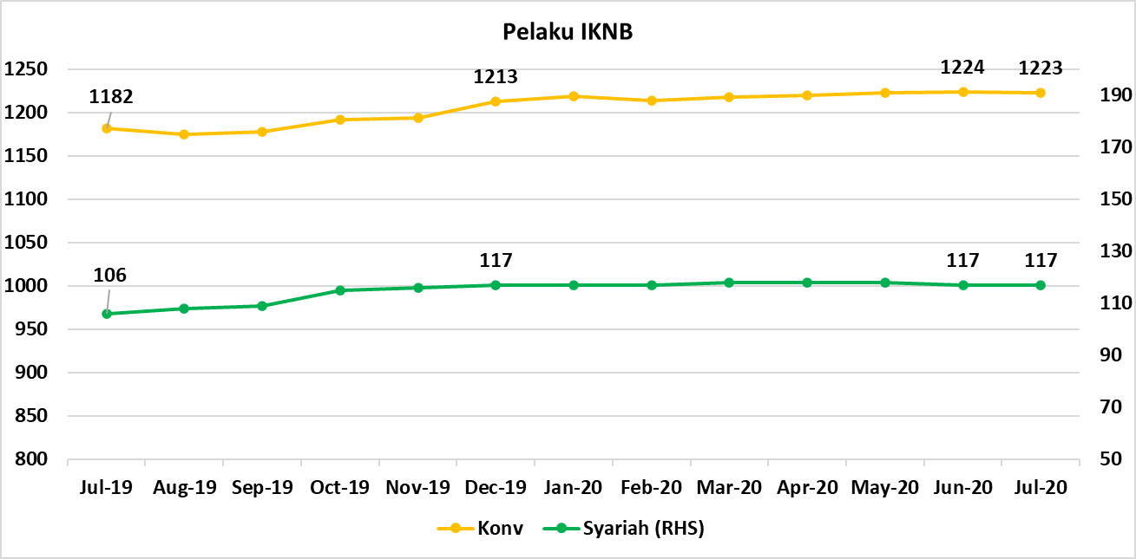
Komponen | Juli 2020 |  | Total
 | Konvensional | Syariah*
Asuransi | 139 | 13 | 152
Asuransi Jiwa | 54 | 7 | 61
Asuransi Umum | 74 | 5 | 79
Reasuransi | 6 | 1 | 7
Asuransi Wajib | 3 | 0 | 3
Asuransi Sosial (BPJS) | 2 | - | 2
Lembaga Pembiayaan | 236 | 9 | 245
Perusahaan Pembiayaan | 177 | 5 | 182
Modal Ventura | 57 | 4 | 61
PP Infrastruktur | 2 |  | 2
Dana Pensiun | 217 | 3 | 220
DPPK-PPMP | 151 | 1 | 152
DPPK-PPIP | 43 | 1 | 44
DPLK | 23 | 1 | 24
LKK | 110 | 5 | 115
1. LPEI | 1 |  | 1
2. Pergadaian | 85 | 3 | 88
Berizin | 44 | 2 | 46
Terdaftar dan sedang memproses izin | 41 | 1 | 42
3. Lembaga Penjamin | 21 | 2 | 23
4. PT SMF (Persero) | 1 |  | 1
5. PT PNM (Persero) | 1 |  | 1
6. PT Danareksa (Persero) | 1 |  | 1
Jasa Penunjang IKNB | 228 | - | 228
1. Perusahaan Pialang Asuransi | 160 |  | 160
2. Perusahaan Pialang Reasuransi | 42 |  | 42
3. Perusahaan Penilai Kerugian Asuransi | 26 |  | 26
LKM | 146 | 76 | 222
Izin Penuh | 137 | 76 | 213
Izin Bersyarat | 9 |  | 9
Fintech | 147 | 11 | 158
Berizin | 31 | 2 | 33
Terdaftar | 116 | 9 | 125
TOTAL | 1,223 | 117 | 1,340

Keterangan :
*Data Full Fledge Syariah

